Table
Style/Color | Артикул на этикетке | Style | Name | Группа | Категория | Коллекция | Сезон | фото | Brand name | Color | Цвет полный | Цвет | Особенности | Лига | Команды | материал верха | материал подкладки | Тип материала верха 1С | Тип материала верха | Пол (муж/жен/yнисекс) | O/S (53-63 см) | XS (53см) | XS/S (54см) | S (55 см) | S/M (56 см) | M (57 см) | M/L (58 см) | L (59 см) | L/XL (60 см) | XL (61 см) | XL/XXL (62 см) | XXL (63 см) | XXL/XXXL (64см) | XXXL (65см) | сумма | код страны | Name of manufacturer, it's address | Наименование страны-изготовителя: | Вес нетто | Вес брутто | Всего нетто | Всего брутто | Цена | Сумма | Есть в 1С | Новая модель | Новый цвет | ControlPanel
H-CLZOE16WBPTB | 36-183-06 | H-CLZOE16WBP | Colorado Avalanche NHL | Бейсболки | Бейсболка | 47 BRAND | всесезон | 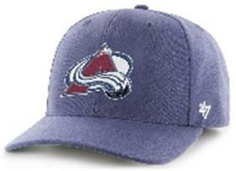 | 47 BRAND | TB | синий |  |  | NHL | Colorado Avalanche | 85% акрил - 15% шерсть |  |  |  | Унисекс | 3 |  |  |  |  |  |  |  |  |  |  |  |  |  | 3 | CN | ERR | Китай | 0.1 | 0.15 | 0.3 | 0.45 | 1,501.50 ₽ | 4,504.50 ₽ | 0 | 1 | -
B-CNTSM02XCPSW | 36-184-03 | B-CNTSM02XCP | Boston Red Sox MLB | Бейсболки | Бейсболка с сеточкой | 47 BRAND | всесезон | 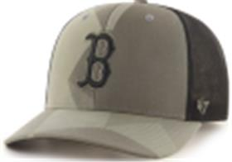 | 47 BRAND | SW | оливковый |  |  | MLB | Boston Red Sox | 66% хлопок - 31% акрил - 3% спандекс |  | хлопковые |  | Унисекс | 3 |  |  |  |  |  |  |  |  |  |  |  |  |  | 3 | CN | ERR | Китай | 0.1 | 0.15 | 0.3 | 0.45 | 1,701.70 ₽ | 5,105.10 ₽ | 0 | 1 | -
H-MVP21WBVBK | 36-185-09 | H-MVP21WBV | Arizona Coyotes NHL | Бейсболки | Бейсболка | 47 BRAND | всесезон | 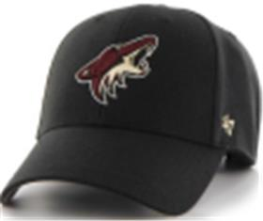 | 47 BRAND | BK | черный |  |  | NHL | Arizona Coyotes | 85% акрил - 15% шерсть |  |  |  | Унисекс | 3 |  |  |  |  |  |  |  |  |  |  |  |  |  | 3 | CN | ERR | Китай | 0.1 | 0.15 | 0.3 | 0.45 | 1,351.35 ₽ | 4,054.05 ₽ | 0 | 1 | -
H-MVPSP14WBPBK | 36-186-09 | H-MVPSP14WBP | Philadelphia Flyers NHL | Бейсболки | Бейсболка | 47 BRAND | всесезон | 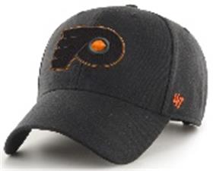 | 47 BRAND | BK | черный |  |  | NHL | Philadelphia Flyers | 85% акрил - 15% шерсть |  |  |  | Унисекс | 3 |  |  |  |  |  |  |  |  |  |  |  |  |  | 3 | CN | ERR | Китай | 0.1 | 0.15 | 0.3 | 0.45 | 1,451.45 ₽ | 4,354.35 ₽ | 0 | 1 | -
BCWS-SUMVP20WBPBK77 | 36-187-09 | BCWS-SUMVP20WBP | Pittsburgh Pirates MLB | Бейсболки | Бейсболка | 47 BRAND | всесезон | 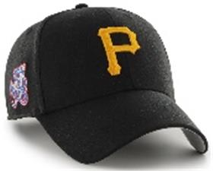 | 47 BRAND | BK77 | черный |  |  | MLB | Pittsburgh Pirates | 85% акрил - 15% шерсть |  |  |  | Унисекс | 3 |  |  |  |  |  |  |  |  |  |  |  |  |  | 3 | CN | ERR | Китай | 0.1 | 0.15 | 0.3 | 0.45 | 1,451.45 ₽ | 4,354.35 ₽ | 0 | 1 | -
B-GRDLM09RCPXC | 36-188-11 | B-GRDLM09RCP | Detroit Tigers MLB | Бейсболки | Бейсболка | 47 BRAND | всесезон | 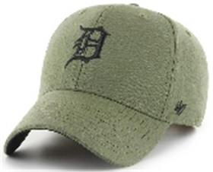 | 47 BRAND | XC | зеленый |  |  | MLB | Detroit Tigers | 100% хлопок |  | хлопковые |  | Унисекс | 2 |  |  |  |  |  |  |  |  |  |  |  |  |  | 2 | CN | ERR | Китай | 0.1 | 0.15 | 0.2 | 0.3 | 1,451.45 ₽ | 2,902.90 ₽ | 0 | 1 | -
B-MTLCS09WBPBW | 36-189-14 | B-MTLCS09WBP | Detroit Tigers MLB | Бейсболки | Бейсболка | 47 BRAND | всесезон | 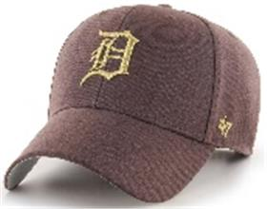 | 47 BRAND | BW | коричневый |  |  | MLB | Detroit Tigers | 85% акрил - 15% шерсть |  |  |  | Унисекс | 2 |  |  |  |  |  |  |  |  |  |  |  |  |  | 2 | CN | ERR | Китай | 0.1 | 0.15 | 0.2 | 0.3 | 1,601.60 ₽ | 3,203.20 ₽ | 0 | 1 | -
B-MVPTT02WBVSL | 36-190-80 | B-MVPTT02WBV | Boston Red Sox MLB | Бейсболки | Бейсболка | 47 BRAND | всесезон | 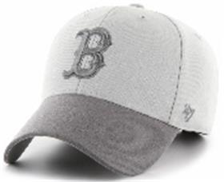 | 47 BRAND | SL | серый |  |  | MLB | Boston Red Sox | 85% акрил - 15% шерсть |  |  |  | Унисекс | 2 |  |  |  |  |  |  |  |  |  |  |  |  |  | 2 | CN | ERR | Китай | 0.1 | 0.15 | 0.2 | 0.3 | 1,351.35 ₽ | 2,702.70 ₽ | 0 | 1 | -
EPL-MVP04WBVGY | 36-067-75 | EPL-MVP04WBV | Liverpool FC EPL | Бейсболки | Бейсболка | 47 BRAND | всесезон | 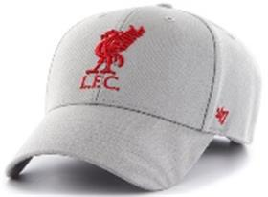 | 47 BRAND | GY | серый / красный |  |  | EPL | Liverpool FC | 85% акрил - 15% шерсть |  |  |  | Унисекс | 3 |  |  |  |  |  |  |  |  |  |  |  |  |  | 3 | CN | ERR | Китай | 0.1 | 0.15 | 0.3 | 0.45 | 1,351.35 ₽ | 4,054.05 ₽ | 0 | 0 | 1
EPL-MVP04WBVRDD | 36-067-76 | EPL-MVP04WBV | Liverpool FC EPL | Бейсболки | Бейсболка | 47 BRAND | всесезон | 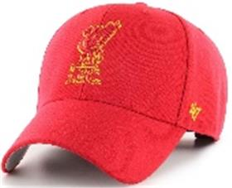 | 47 BRAND | RDD | красный / желтый |  |  | EPL | Liverpool FC | 85% акрил - 15% шерсть |  |  |  | Унисекс | 3 |  |  |  |  |  |  |  |  |  |  |  |  |  | 3 | CN | ERR | Китай | 0.1 | 0.15 | 0.3 | 0.45 | 1,351.35 ₽ | 4,054.05 ₽ | 0 | 0 | 1
B-MVP09WBVNYA | 36-038-71 | B-MVP09WBV | Detroit Tigers MLB | Бейсболки | Бейсболка | 47 BRAND | всесезон | 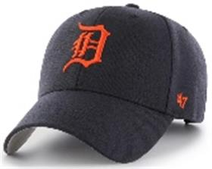 | 47 BRAND | NYA | темно-синий / красный |  |  | MLB | Detroit Tigers | 85% акрил - 15% шерсть |  |  |  | Унисекс | 2 |  |  |  |  |  |  |  |  |  |  |  |  |  | 2 | CN | ERR | Китай | 0.1 | 0.15 | 0.2 | 0.3 | 1,351.35 ₽ | 2,702.70 ₽ | 0 | 0 | 1
B-CLZOE06WBPBK | 36-133-09 | B-CLZOE06WBP | Chicago White Sox MLB | Бейсболки | Бейсболка | 47 BRAND | всесезон | 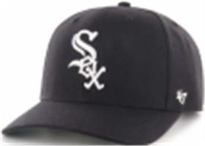 | 47 BRAND | BK | черный | черный |  | MLB | Chicago White Sox | 85% акрил - 15% шерсть |  |  |  | Унисекс | 3 |  |  |  |  |  |  |  |  |  |  |  |  |  | 3 | CN | ERR | Китай | 0.1 | 0.15 | 0.3 | 0.45 | 1,501.50 ₽ | 4,504.50 ₽ | 1 | 0 | 0
B-CLZOE09WBPNY | 36-009-16 | B-CLZOE09WBP | Detroit Tigers MLB | Бейсболки | Бейсболка | 47 BRAND | всесезон | 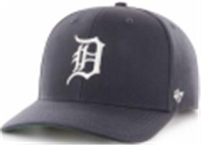 | 47 BRAND | NY | темно-синий | синий | жесткая форма | MLB | Detroit Tigers | 85% акрил - 15% шерсть |  |  |  | Унисекс | 3 |  |  |  |  |  |  |  |  |  |  |  |  |  | 3 | CN | ERR | Китай | 0.1 | 0.15 | 0.3 | 0.45 | 1,501.50 ₽ | 4,504.50 ₽ | 1 | 0 | 0
EPL-MVP04WBVRDA | 36-067-18 | EPL-MVP04WBV | Liverpool FC EPL | Бейсболки | Бейсболка | 47 BRAND | всесезон | 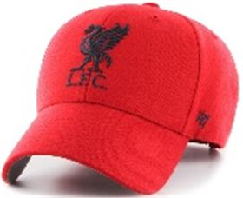 | 47 BRAND | RDA | красный | красный | жесткая форма | SOCCER | Liverpool FC | 85% акрил - 15% шерсть |  |  |  | Унисекс | 3 |  |  |  |  |  |  |  |  |  |  |  |  |  | 3 | CN | ERR | Китай | 0.1 | 0.15 | 0.3 | 0.45 | 1,351.35 ₽ | 4,054.05 ₽ | 1 | 0 | 0
B-MVP26WBVNYA | 36-048-16 | B-MVP26WBV | Toronto Blue Jays MLB | Бейсболки | Бейсболка | 47 BRAND | всесезон | 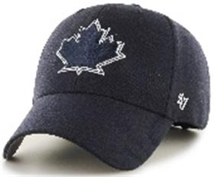 | 47 BRAND | NYA | темно-синий | синий | жесткая форма | MLB | Toronto Blue Jays | 85% акрил - 15% шерсть |  |  |  | Унисекс | 3 |  |  |  |  |  |  |  |  |  |  |  |  |  | 3 | CN | ERR | Китай | 0.1 | 0.15 | 0.3 | 0.45 | 1,351.35 ₽ | 4,054.05 ₽ | 1 | 0 | 0
BCWS-SUMVP02WBPNY03 | 36-017-16 | BCWS-SUMVP02WBP | Boston Red Sox MLB | Бейсболки | Бейсболка | 47 BRAND | всесезон | 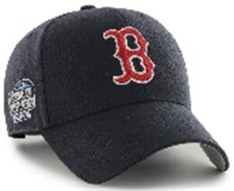 | 47 BRAND | NY03 | темно-синий | синий | жесткая форма | MLB | Boston Red Sox | 85% акрил - 15% шерсть |  |  |  | Унисекс | 3 |  |  |  |  |  |  |  |  |  |  |  |  |  | 3 | CN | ERR | Китай | 0.1 | 0.15 | 0.3 | 0.45 | 1,451.45 ₽ | 4,354.35 ₽ | 1 | 0 | 0
HVIN-MVP08WBVBKB88 | 36-104-09 | HVIN-MVP08WBV | Los Angeles Kings NHL | Бейсболки | Бейсболка | 47 BRAND | всесезон | 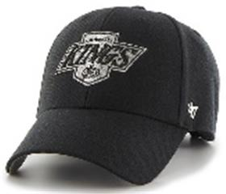 | 47 BRAND | BKB88 | черный | черный | жесткая форма | NHL | Los Angeles Kings | 85% акрил - 15% шерсть |  |  |  | Унисекс | 3 |  |  |  |  |  |  |  |  |  |  |  |  |  | 3 | CN | ERR | Китай | 0.1 | 0.15 | 0.3 | 0.45 | 1,351.35 ₽ | 4,054.05 ₽ | 1 | 0 | 0
BCWS-SUMVP09WBPNY80 | 36-019-16 | BCWS-SUMVP09WBP | Detroit Tigers MLB | Бейсболки | Бейсболка | 47 BRAND | всесезон | 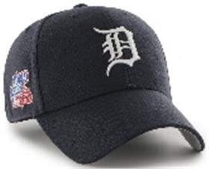 | 47 BRAND | NY80 | темно-синий | синий | жесткая форма | MLB | Detroit Tigers | 85% акрил - 15% шерсть |  |  |  | Унисекс | 3 |  |  |  |  |  |  |  |  |  |  |  |  |  | 3 | CN | ERR | Китай | 0.1 | 0.15 | 0.3 | 0.45 | 1,451.45 ₽ | 4,354.35 ₽ | 1 | 0 | 0
HVIN-MVP01WBVBK33 | 36-103-09 | HVIN-MVP01WBV | Boston Bruins NHL | Бейсболки | Бейсболка | 47 BRAND | всесезон | 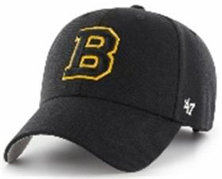 | 47 BRAND | BK33 | черный | черный | жесткая форма | NHL | Boston Bruins | 85% акрил - 15% шерсть |  |  |  | Унисекс | 2 |  |  |  |  |  |  |  |  |  |  |  |  |  | 2 | CN | ERR | Китай | 0.1 | 0.15 | 0.2 | 0.3 | 1,351.35 ₽ | 2,702.70 ₽ | 1 | 0 | 0
BCWS-SUMTT18WBPDG88 | 36-016-07 | BCWS-SUMTT18WBP | Oakland Athletics MLB | Бейсболки | Бейсболка | 47 BRAND | всесезон | 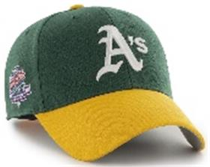 | 47 BRAND | DG88 | темно-зеленый | зеленый | жесткая форма | MLB | Oakland Athletics | 85% акрил - 15% шерсть |  |  |  | Унисекс | 2 |  |  |  |  |  |  |  |  |  |  |  |  |  | 2 | CN | ERR | Китай | 0.1 | 0.15 | 0.2 | 0.3 | 1,451.45 ₽ | 2,902.90 ₽ | 1 | 0 | 0
B-CLZOE02WBPNY | 36-008-16 | B-CLZOE02WBP | Boston Red Sox MLB | Бейсболки | Бейсболка | 47 BRAND | всесезон | 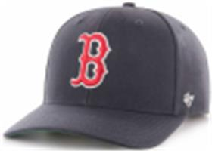 | 47 BRAND | NY | темно-синий | синий | жесткая форма | MLB | Boston Red Sox | 85% акрил - 15% шерсть |  |  |  | Унисекс | 2 |  |  |  |  |  |  |  |  |  |  |  |  |  | 2 | CN | ERR | Китай | 0.1 | 0.15 | 0.2 | 0.3 | 1,501.50 ₽ | 3,003.00 ₽ | 1 | 0 | 0
BCPTN-MVP04WBVNY93 | 36-014-16 | BCPTN-MVP04WBV | Los Angeles Angels MLB | Бейсболки | Бейсболка | 47 BRAND | всесезон | 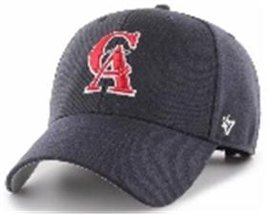 | 47 BRAND | NY93 | темно-синий | синий | жесткая форма | MLB | Los Angeles Angels | 85% акрил - 15% шерсть |  |  |  | Унисекс | 2 |  |  |  |  |  |  |  |  |  |  |  |  |  | 2 | CN | ERR | Китай | 0.1 | 0.15 | 0.2 | 0.3 | 1,351.35 ₽ | 2,702.70 ₽ | 1 | 0 | 0
H-MVP11WBVBK | 36-081-09 | H-MVP11WBV | New Jersey Devils NHL | Бейсболки | Бейсболка | 47 BRAND | всесезон | 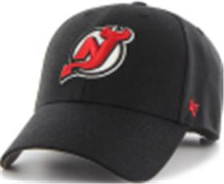 | 47 BRAND | BK | черный | черный | жесткая форма | NHL | New Jersey Devils | 85% акрил - 15% шерсть |  |  |  | Унисекс | 2 |  |  |  |  |  |  |  |  |  |  |  |  |  | 2 | CN | ERR | Китай | 0.1 | 0.15 | 0.2 | 0.3 | 1,351.35 ₽ | 2,702.70 ₽ | 1 | 0 | 0
B-MVP19WBVCAA | 36-045-18 | B-MVP19WBV | Philadelphia Phillies MLB | Бейсболки | Бейсболка | 47 BRAND | всесезон | 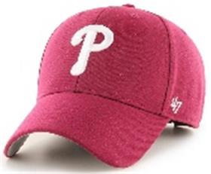 | 47 BRAND | CAA | красный | красный | жесткая форма | MLB | Philadelphia Phillies | 85% акрил - 15% шерсть |  |  |  | Унисекс | 2 |  |  |  |  |  |  |  |  |  |  |  |  |  | 2 | CN | ERR | Китай | 0.1 | 0.15 | 0.2 | 0.3 | 1,351.35 ₽ | 2,702.70 ₽ | 1 | 0 | 0
B-MVP22WBVBKD | 36-047-09 | B-MVP22WBV | San Francisco Giants MLB | Бейсболки | Бейсболка | 47 BRAND | всесезон | 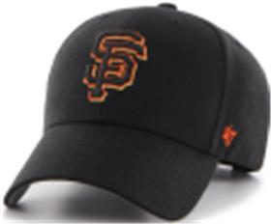 | 47 BRAND | BKD | черный | черный | жесткая форма | MLB | San Francisco Giants | 85% акрил - 15% шерсть |  |  |  | Унисекс | 2 |  |  |  |  |  |  |  |  |  |  |  |  |  | 2 | CN | ERR | Китай | 0.1 | 0.15 | 0.2 | 0.3 | 1,351.35 ₽ | 2,702.70 ₽ | 1 | 0 | 0

